款式数量单
生产指示单

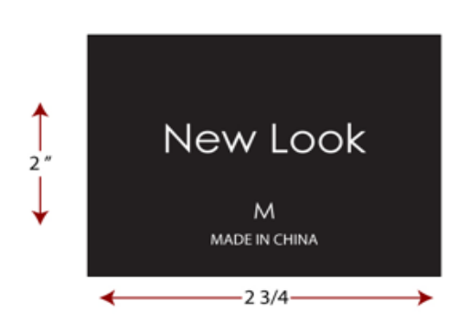
1.订单概况 | 客户 : LOUISE PARIS | 款号:700790 | 订单ORDER# | 30703-48I | 款式： | 法兰绒格子带帽衫 | 总数：36000件
 | 交期：2024/5/16
数量单

款号： 700790 2024/5/16离厂 |  |  | 配比 | S | M | L | XL |  | 总数
中文 | 英文 | 买家PO#
PA#179棕色/米色 | PA#179 BROWN/BEIGE | 10904276 |  | 2000 | 4000 | 4000 | 2000 |  | 12000
PTTN#9513黑色/白色 | PTTN#9513 BLK/HITE | 10904291 |  | 2000 | 4000 | 4000 | 2000 |  | 12000
PA#534白色/绿色/黑色 | PA#534 WHITE/GREEN/BLK | 10904304 |  | 1000 | 2000 | 2000 | 1000 |  | 6000
#1411藏青色/铁锈红色 | #1411 NAVY/RUST |  |  | 1000 | 2000 | 2000 | 1000 |  | 6000
地址：湖南省益阳市赫山区龙领工业园迎宾路凯特密欧服饰有限公司18173788906曹亮 |  |  |  |  |  |  |  |  |  |  | 版号Y05350

 |  |  |  |  |  |  |  |  |  | 注意主标尺码变化
按照PO分开包装，外包装注明款号PO号 |  |  |  |  |  |  |  | 共 | 36000

